CEE Equity
CENTRAL AND EASTERN EUROPEAN EQUITY

CHARAKTERISTIKA FONDU
STRUKTURA FONDU
39,00% finanční služby | 39.00%
3,50% spotřeba - necyklická | 3.50%
5,50% materiály | 5.50%
3,40% zdravotnictví | 3.40%
7,48% komunikační služby | 12.10%
2,70% hotovost | 2.70%
13,00% utility | 13.00%
5,00% ostatní | 5.00%
15,80% energetika | 15.80%
Název fondu: | Central and Eastern European Equity

AKCIOVÝ FOND
Investiční manažer: | Generali Investments Partners S.p.A.
Hodnota fondu: | 102,67 mEUR
Počátek obchodování: | 2004-04-23
Investiční cíl: Fond investuje především do akcií společností, které leží či mají největší příjmy z operací ve střední a východní Evropě a jsou kótované na burzách členů CEE. Investičním cílem je dosáhnout dlouhodobý růst investovaného kapitálu a překonat výkonnost benchmarku (který je MSCI EFM Selected Countries Special Weighted – Net Total Return Index).

POPLATKY GENERALI ČESKÁ POJIŠŤOVNA A.S.*
TOP 10
GENERALI INVESTMENTS LUXEMBOURG SA
Rozdíl mezi nákupním a prodejním kurzem podílových jednotek: | Běžné/jednorázové pojistné: 5 %/0 % Mimořádné pojistné 2% resp. 3 %** | Společnost |  |  | % v portfoliu | Sektor
Částečný odkup: | 0,25 % z odkoupené částky, minimálně však 50 Kč a maximálně 500 Kč | CEZ as (CEZ CK) |  |  | 8.18 | utility
Poplatky za přemístění: | V každém poj. roce 2 zdarma, jinak 0,25 % akt. hodnoty přemístěných jednotek, min. 50 Kč a max. 500 Kč. | CD Projekt SA (CDR PW) |  |  | 6.72 | komunikační skužby
Poplatky za správu fondu***: | 2 % p.a. | PKO Bank Polski SA (PKO PW) |  |  | 5.84 | finanční služby
* výtah ze sazebníku poplatků k IŽP týkající se fondů, v případě rozdílů platí sazebník poplatků |  | OTP Bank PLC (OTP HD) |  |  | 5.61 | finanční služby
** závisí na produktu *** náklady za správu fondu jsou započtené v NAV (t.j. v kurzu) |  | Powszechny Zaklad Ubezpieczen |  |  | 5.19 | finanční služby
KOMENTÁŘ K TRHU
KOMENTÁR TRHU
KOMENTÁŘ TRHU
KOMENTÁŘ TRHU
VÝKONNOST FONDU
 |  | KGHM Polska Miedz SA (KGH PW) |  |  | 4.37 | materiály
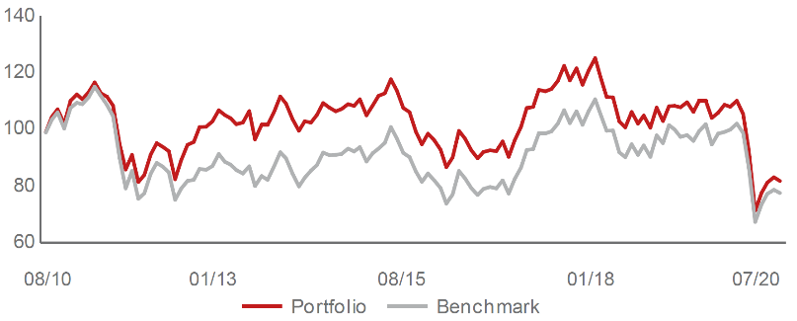 |  | Polski Koncern Naftowy ORLEN |  |  | 4.37 | energetika
Výkonnost od založení
 |  | Banca Transilvania SA (TLV RE) |  |  | 4.12 | finanční služby
 |  | Komercni banka AS (KOMB CK) |  |  | 3.90 | finanční služby
 |  | LPP SA (LPP PW) |  |  | 3.01 | spotřeba - necyklická

STATISTIKY
 |  | STD | IR | TE | Rating Morningstar(4) |  | Quartile Morn.
 |  | 33.13% | -0.56% | 3.94% | x |  | x
 |  | (1) Standard Deviation (Směrodatná odchylka): míra rizika, volatilita výkonnosti fondu. (2) Information Ratio (Informační poměr): poměr průměrně dosaženého výnosu oproti odchylce od indexu. (3) Tracking Error: směrodatná odchylka rozdílu výkonnosti fondu a jeho benchmarku.

VÝKONNOST (EUR)

 |  | 1 měsíc (%) | YTD (%) |  | 1 rok (%) | od počátku (%)
Central and Eastern European Equity (ISIN: LU0145470703) |  | 1.01 | -24.31 |  | -25.01 | -39.20
Benchmark * |  | -1.41 | -23.86 |  | -23.67 | 43.15
Excess Return |  | 2.42 | -0.45 |  | -1.34 | -82.35
Červenec 2020
* MSCI EFM Selected Countries Special Weighted – Net Total Return Index
Hodnota investice do podílových fondů může růst, klesat nebo stagnovat podle situace na finančních trzích. Minulé výnosy nejsou zárukou výnosů v budoucnu.

